2.2.7 Documentation
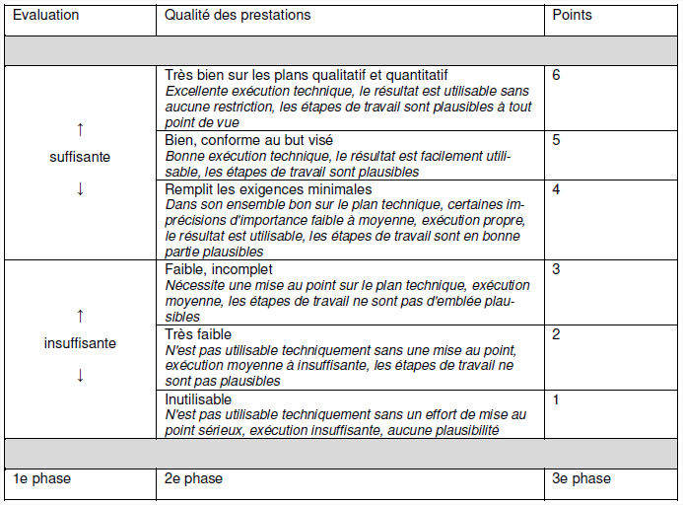
4. Annexes. Documentations des différents éléments du TPI |  | OUI | NON
Annexes | Descriptif | Fait par | Signature FE | Signature Expert(e)s | Validé
1 | Évaluation de la documentation (TPI) | FE | OUI | OUI | NON
2 | Évaluation du travail de projet (TPI) | FE | OUI | OUI | NON
3 | Évaluation de la présentation et de la discussion technique (TPI) | Expert(e)s | NON | OUI | NON
4 | Check-list de la ou du spécialiste en charge de la personne soumise à l'examen (TPI) | FE | NON | NON | -
5 | Mission (TPI) | FE | OUI | OUI | NON
6 | Observations des experts (TPI) | Expert(e)s | NON | OUI | NON
7 | Journal de travail (TPI) | Candidat(e) | OUI | OUI | -
8 | Évaluation de la mission (TPI) | Expert(e)s | NON | OUI | NON

 | FE : formatrice et formateur en entreprise ( anciennement MA : Maître d'apprentissage)

Extraits du guide relatif à la procédure de qualification Géomaticienne CFC / Géomaticien CFC :

2.2.4 Définition de la mission
La définition de la mission servant à l'accomplissement du projet doit comprendre impérativement les informations et éléments suivants :
• L'objectif précis visé par le projet (selon annexe 5).
• La durée d'exécution prévue.
• La feuille d'évaluation, dûment complété et discuté au préalable avec la personne soumise à l'examen (annexe 2).
• Les informations complémentaires, nécessaires à l'exécution de la mission en bonne et due forme.
Il convient de mentionner les outils principaux, les programmes, équipements et documents à la disposition de la personne soumise à l'examen et dont elle se servira probablement.

2.2.7 Documentation
• La personne soumise à l'examen établit une documentation relative à son projet dont le contenu et la disponibilité font partie intégrante de ce dernier.
• Cette documentation comprend :
 | o L'énoncé de la mission (annexe 5)
 | o Le journal de travail (annexe 7)
 | o Les directives, orales ou écrites, de la personne chargée de surveiller le projet et du comité d'experts
 | o La planification (déroulement du projet dans le temps)
 | o Une description succincte des solutions imaginées
 | o Les croquis de travail et les dessins constructifs
 | o Tout document indispensable à l'évaluation du travail de projet (plans, esquisses, calculs, etc.).
• Une copie sous forme analogue et digitale de la documentation ainsi que de tout autre document pertinent pour l'évaluation du projet sont à mettre à la disposition du comité d'experts,
dès l'accomplissement de la mission.

Formule de calcul de la note
Travail pratique = Somme des points pondérés réalisés / somme des facteurs pondérés

Grille d'interprétation de l'évaluation

2.2.9 Procédure d'évaluation
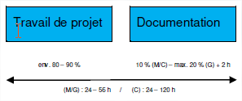
2.2.9 Procédure d'évaluation. Grille des évaluations (par la-le FE) |  |  |  | Candidat / candidate :
 | Compétences professionnelles |  | Maximum de points | Somme Total pondéré | Note pondérée | Critères régissant l'évaluation du travail sous forme de projet (facteur / pondération)
 | L'examen porte principalement sur les objectifs généraux 1.1 à 1.4 selon le plan de formation. En fonction du domaine spécifique chaque objectif général comporte un nombre fixe d'objectifs particuliers dont l'évaluation est impérative (voir grille des évaluations). S'y ajoutent deux objectifs particuliers au choix qu'il convient d'identifier parmi tous les objectifs particuliers découlant des objectifs généraux 1.1 à 1.3. Il n'est pas nécessaire d'évaluer tous les objectifs évaluateurs d'un objectif particulier. L'évaluation des compétences professionnelles compte pour 90 % dans la note globale du travail sous forme de projet. |  | 0 | 0 | - | Pour les objectifs particuliers, il sera tenu compte de la pertinence de la solution, mais également du degré de difficulté et de l'importance du travail fourni en vertu de la mission impartie. Ce faisant, on veille à ce que toute partie simple ou facilement réalisable du projet n'obtient pas la même pondération que des parties plus importantes ou complexes. Le diagramme ci-dessous vaut à titre d'indicateur pour déterminer les facteurs multiplicateurs. Lors de l'annonce du projet, il convient de faire état du degré de difficulté et du volume du projet ; leur valeur exacte sera définie lors de l'acceptation de la mission. | 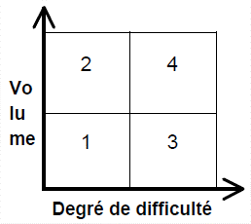 | 1 | 2 | 3 | 4 | 5 | 6
 | Le tableau des évaluations ci-après fait état de tous les objectifs particuliers par domaine spécifique. Il convient d'en identifier les objectifs particuliers obligatoires par domaine spécifique.
a | Faisant partie du domaine spécifique correspondant |  | 0 | sur 2 objectifs particuliers au choix qu'il convient d'identifier parmi tous les objectifs particuliers découlant des objectifs généraux 1.1 à 1.3. |  |  |  |  | 2
P | Objectif particulier obligatoire |  | 0 | sur 8 objectifs obligatoires |  |  |  |  | 8
 | Saisir les données (Objectif général 1.1) | G | Pondération | Évaluation | Total pondéré | Descriptif | Remarque (si évaluation <= 4)
1 | Établir un croquis Le géomaticien / la géomaticienne est capable de saisir toute la complexité d'une situation et de la restituer sur un croquis. |  |  |  | 0
2 | Préparer des mesures Le géomaticien / la géomaticienne choisit, compte tenu de la situation concrète à lever et des mesures à réaliser, les instruments de mesure techniquement et économiquement pertinents. |  |  |  | 0
3 | Exécuter des mesures Le géomaticien / la géomaticienne est capable d'exécuter correctement la mesure avec l'instrument sélectionné, d'enregistrer les donnes et de les classer le cas échéant. |  |  |  | 0
4 | Numériser des géodonnées Le géomaticien / la géomaticienne est fondé à transférer des géodonnées dans le système (numérisation / véctorisation) en vue d'une utilisation ultérieure. |  |  |  | 0
5 | Stocker des géodonnées de façon structurée Le géomaticien / la géomaticienne est capable de stocker des géodonnées de façon structurée au sein d'un système d'information géographique (SIG) en vue d'une utilisation ultérieure. | P |  |  | 0
6 | Interpréter des données tramées Le géomaticien / la géomaticienne est capable d'établir une distinction entre différentes bases tramées, de les interpréter et de les utiliser pour des applications données. |  |  |  | 0
7 | Rechercher et trouver des données et des informations Le géomaticien / la géomaticienne est à même de rechercher, d'évaluer et de regrouper les données et informations nécessaires à partir de sources accessibles à tous au moyen de méthodes et d'outils adaptés. |  |  |  | 0
8 | Acquérir des données Le géomaticien / la géomaticienne est à même d'obtenir les données requises auprès des principaux fournisseurs reconnus et de les vérifier. |  |  |  | 0
9 | Transférer des données de terrain Le géomaticien / la géomaticienne est à même de transférer, de sauvegarder et de corriger les données acquises sur le terrain puis de les préparer pour des tâches ultérieures. |  |  |  | 0
10 | Tester des données Le géomaticien / la géomaticienne a pleinement conscience de l'importance cruciale que revêt la vérification de la correction, de l'intégralité, de la cohérence et de la vraisemblance des géodonnées. | P |  |  | 0
11 | Épurer des données incomplètes et/ou insuffisantes Le géomaticien / la géomaticienne s'efforce de rendre des données lacunaires ou incomplètes utilisables pour les traitements ultérieurs. |  |  |  | 0
12 | Créer de nouveaux jeux de données de base Le géomaticien / la géomaticienne est capable, en vue d'un nouveau travail à effectuer, de créer de nouveaux jeux de données de base à partir de jeux de données différents. |  |  |  | 0
 | Traiter les données (Objectif général 1.2) | G | Pondération | Évaluation | Total pondéré | Descriptif | Remarque (si évaluation <= 4)
1 | Calculer des points Le géomaticien / la géomaticienne est capable de calculer de façon autonome des points isolés (position et altitude) des éléments de surface et des corps simples (volumes) puis de documenter ces calculs. |  |  |  | 0
2 | Construire des objets en 2D Le géomaticien / la géomaticienne est capable de construire un objet à partir des points présents dans le système ou de le reconstruire à partir des indications de plans cotés. |  |  |  | 0
3 | Construire des objets en 3D Le géomaticien / la géomaticienne est capable de modéliser, de représenter et de restituer en trois dimensions des objets simples à partir de levés en 3D (photogrammétriques, balayage laser etc.) ou d'autres bases. |  |  |  | 0
6 | Mettre à jour des géodonnées Le géomaticien / la géomaticienne veille à l'actualisation des géodonnées existantes et à l'intégration de nouvelles données en tenant compte de modèles de données existants, des directives et des sources comme des formats de données disponibles. |  |  |  | 0
9 | Classer et trier des objets, définir leurs attributs Le géomaticien / la géomaticienne veille à un classement, à une sélection des objets et à une allocation d'attributs qui soient opportuns, adaptés à l'échelle retenue et au mandat confié. | P |  |  | 0
10 | Généralisation graphique Le géomaticien / la géomaticienne veille à une représentation des objets géographiques en adéquation avec l'échelle, aussi correcte et précise que possible en position, fidèle à la réalité du terrain et clairement lisible pour le média ciblé. |  |  |  | 0
11 | Transformer des géodonnées vectorielles Le géomaticien / la géomaticienne est capable de transformer sans perte des géodonnées vectorielles issues d'un système de référence prédéfini dans un nouveau système de référence. |  |  |  | 0
12 | Géoréférencement Le géomaticien / la géomaticienne est capable de convertir des cartes, images, plans etc. disponibles dans des formats tramés, dans un système de référence prédéfini d'ordre supérieur en vue de poursuivre leur traitement (lien avec la réalité). |  |  |  | 0
13 | Produire et analyser un modèle de terrain ou des objets 3D Le géomaticien / la géomaticienne est capable de produire un modèle numérique de terrain ou un objet en 3D à partir d'un nuage de points en 3D et d'apprécier son degré de coïncidence avec le monde réel. |  |  |  | 0
14 | Analyse SIG Le géomaticien / la géomaticienne est capable, en combinant différents jeux de données, de générer de nouvelles informations et de les interpréter. | P |  |  | 0
 | Diffuser les données (Objectif général 1.3) | G | Pondération | Évaluation | Total pondéré | Descriptif | Remarque (si évaluation <6)
1 | Piqueter des éléments préparés Le géomaticien / la géomaticienne est capable de piqueter sur le terrain, à l'aide de moyens auxiliaires adaptés et en deux ou en trois dimensions, des points existant dans le système ou calculés sur place puis de les visualiser de façon appropriée. |  |  |  | 0
4 | Méthode de stockage et média de transfert Le géomaticien / la géomaticienne veille à utiliser la méthode de stockage adéquate et le procédé de compression approprié de même qu'à sélectionner le média de transfert le plus pertinent ((CD-ROM, internet etc.) pour l'échange de données. |  |  |  | 0
5 | Décrire les géodonnées Le géomaticien / la géomaticienne est capable de décrire la provenance, le contenu, la structure etc. de géodonnées selon un formalisme adapté (métadonnées). | P |  |  | 0
6 | Diffusion graphique au moyen de médias électroniques (affichages) Le géomaticien / la géomaticienne est capable de préparer graphiquement et de diffuser des données par des moyens adaptés, axés sur les médias électroniques. | P |  |  | 0
7 | Diffusion graphique au moyen d'impressions sur papier Le géomaticien / la géomaticienne est à même de préparer graphiquement, d'analyser et de diffuser des données par des moyens adaptés, axés sur le mode d'impression retenu. |  |  |  | 0
10 | Regrouper des attributs et les représenter Le géomaticien / la géomaticienne est capable de rassembler des informations disponibles à partir d'attributs géoréférencés, de les décrire puis de les représenter de manière compréhensible et adaptée pour leur transmission. |  |  |  | 0
 | Mise en œuvre des standards de travail et de qualité (Objectif général 1.4) | G | Pondération | Évaluation | Total pondéré | Descriptif | Remarque (si évaluation <6)
1 | Apparence et présentation Le géomaticien / la géomaticienne manifeste son intérêt pour les objectifs de l'entreprise en faisant preuve d'amabilité, de prévenance et de serviabilité envers les clients et en soignant son apparence. |  | NON | NON | NON
2 | Besoins des clients Le géomaticien / la géomaticienne reconnaît les besoins des clients et s'efforce de les traduire correctement dans les faits au travers de produits et de prestations professionnels. |  | NON | NON | NON
3 | Soutien Le géomaticien / la géomaticienne répond aux demandes d'aide et de conseil en matière d'utilisation de géodonnées, les évalue et veille à un traitement rapide, convivial et en rapport avec la demande exprimée. |  | NON | NON | NON
4 | Effectuer des contrôles Le géomaticien / la géomaticienne est apte à contrôler de façon autonome et adaptée les activités, le déroulement des travaux et les résultats. | P |  |  | 0
5 | Repérer des erreurs et apporter les corrections nécessaires Le géomaticien / la géomaticienne est capable de déceler des erreurs et des insuffisances lors des contrôles effectués et d'en évaluer la portée. |  | NON | NON | NON
6 | Préparation du travail Le géomaticien / la géomaticienne s'efforce de préparer les travaux dans le respect des besoins à satisfaire afin de garantir un déroulement fluide de la production, dans les délais impartis. | P |  |  | 0
7 | Processus de travail Le géomaticien / la géomaticienne est capable d'organiser son travail selon des processus prédéfinis et de contribuer au besoin à leur amélioration continuelle. |  | NON | NON | NON
8 | Documentation Le géomaticien / la géomaticienne s'efforce de consulter la documentation de travail et gère sa propre documentation concernant de nouveaux processus ou de nouvelles méthodes de travail. |  | NON | NON | NON
 | Compétences méthodologiques |  | Maximum de points : | 8 | Note pondérée : | 0.00
 | Les compétences méthodologiques font également l'objet d'une évaluation durant l'exécution du projet. Il convient de déterminer à l'avance les aspects à évaluer. Pour chaque objectif particulier des compétences méthodologiques, la pondération est prédéfinie et comporte une valeur de 1. La part de l'évaluation des compétences méthodologiques est de 5 % de la note globale du projet.
 | La personne soumise à l'examen | G | Pondération | Évaluation | Total pondéré | 0 | Remarque (si évaluation <6)
1 | fait preuve d'une manière de penser et d'agir axée sur les processus |  | 1 |  | 0
2 | pense et agit de manière économique |  | 1 |  | 0
3 | dispose de capacités d'analyse |  | 1 |  | 0
4 | possède une capacité d'abstraction et de représentation dans l'espace |  | 1 |  | 0
5 | dispose d'une compréhension technique |  | 1 |  | 0
6 | dispose d'une compréhension sur le plan graphique et conceptuel |  | 1 |  | 0
7 | met en œuvre des stratégies d'apprentissage |  | 1 |  | 0
8 | fait preuve d'un comportement écologique |  | 1 |  | 0
 | Compétences sociales et personnelles |  | Maximum de points : | 9 | Note pondérée : | 0.00
 | Les compétences sociales et personnelles font également l'objet d'une évaluation durant l'exécution du projet. Il convient également de déterminer à l'avance les aspects à évaluer. Pour chaque objectif particulier des compétences sociales et personnelles, la pondération est prédéfinie et comporte une valeur de 1. La part de l'évaluation des compétences sociales et personnelles est de 5 % de la note globale du projet.
 | La personne soumise à l'examen | G | Pondération | Évaluation | Total pondéré : | 0 | Remarque (si évaluation <6)
1 | dispose d'une sensibilité par rapport aux sources et à la provenance des données et est consciente du besoin de la protection des données |  | 1 |  | 0
2 | agit de manière autonome et responsable |  | 1 |  | 0
3 | travaille avec discipline et exactitude |  | 1 |  | 0
4 | a un souci constant de fournir un travail de qualité |  | 1 |  | 0
5 | est consciente de la nécessité d'un apprentissage tout au long de sa vie |  | 1 |  | 0
6 | est capable de communiquer et fait preuve de civilité |  | 1 |  | 0
7 | est apte à gérer des conflits |  | 1 |  | 0
8 | est résistante au stress et fait preuve de capacités d'adaptation |  | 1 |  | 0
9 | est flexible |  | 1 |  | 0

1.3.1 Travail pratique (TP)
• TPI Géoinformatique (G) 24 - 56 heures.

A3 2.2.8 Prés. et disc. tech.
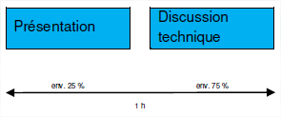
Annexe 3, 2.2.8 Présentation et discussion technique. Par les expert(e)s
 | Candidat / candidate : | 0
Présentation | Pondération | Evaluation | Total pondéré | Remarques (si évaluation <6) |  | 1 | 2 | 3 | 4 | 5 | 6
Partie évaluée
La présentation est bien structurée, logique et facilement compréhensible. | 2 |  | 0 | A reporter à l'annexe 3
Les moyens auxiliaires utilisés renforcent le message de la présentation. | 2 |  | 0
L'élocution est bonne. | 1 |  | 0
La présentation fait état des points principaux du projet. | 2 |  | 0
Le timing est respecté. | 1 |  | 0
Maximum de points / Points obtenus : | 8 |  | 0 | 0.00 | Note pondérée pour la présentation
Note pour la présentation (arrondie à une note pleine ou à une demi-note) |  |  |  | 0.0 | A valider dans l'annexe 3 version papier
Commentaires (obligatoires en cas de note <6.0) :

Calcul de la note :
Présentation = Somme des points pondérés réalisés / 8

Discussion technique | Pondération | Evaluation | Total pondéré | Remarques (si évaluation <= 6)
Partie évaluée
Les réponses de la personne soumise à l'examen sont correctes sur le fond. | 4 |  | 0 | A reporter à l'annexe 3 | Transmettre impression générale de protocole discussion technique de l'annexe 3 version papier
La personne soumise à l'examen fait preuve de compétence et elle est convaincante.
Ses propos sont clairs et précis.
Le vocabulaire technique répond aux attentes de ce niveau de formation. | 1 |  | 0
Maximum de points / Points obtenus : | 5 |  | 0 | 0.00 | Note pondérée pour la discussion technique
Note pour la discussion technique (arrondie à une note pleine ou à une demi-note) |  |  |  | 0.0 | A valider dans l'annexe 3 version papier
Commentaires (obligatoires en cas de note <6.0) :
Commentaires à mettre sur l'annexe 3. Cette page permet le calcul automatique des points à reporter dans l'annexe 3

Calcul de la note :
Discussion technique = Somme des points pondérés réalisés / 5

En règle générale, la présentation du projet et la discussion technique auront lieu deux semaines au plus tard, à compter de la fin du projet.
La personne soumise à l'examen commence par présenter son projet ; cette présentation est d'une durée de 15 à 20 minutes maximum et ne doit pas être interrompue. La discussion technique aura lieu à la suite de la présentation.
La présentation et la discussion technique n'excèderont pas une heure au total.

2.2 Travail prat. indiv. (TPI)
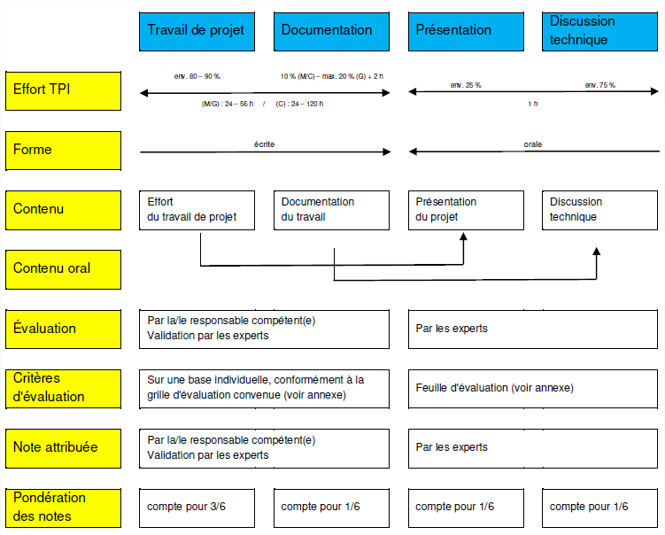
2.2 Travail pratique individuel (TPI). Note finale à communiquer à la CQ et au chef expert
Octroi des notes :
La note travail pratique individuel (TPI) s'obtient selon la pondération des notes suivante :
Travail de projet : | 3/6 | (compétences : 90 % prof., 5% méthodologiques, 5 % sociales)
Documentation : | 1/6
Présentation : | 1/6
Discussion technique : | 1/6
Descriptif | Pondération | Note | Note pondérée
Travail de projet (Travail de projet) | 0.50 |  |  | Note arrondie à 0.5
Documentation (report de A1 Eval. de la doc.) | 0.17 | 0.0 | 0.00 | Note arrondie à 0.5
Présentation (report de A3 2.2.8 Prés. et disc. tech.) | 0.17 | 0.0 | 0.00 | Note arrondie à 0.5
Discussion technique (report de A3 2.2.8 Prés. et disc. tech.) | 0.17 | 0.0 | 0.00 | Note arrondie à 0.5
Note pour le travail pratique individuel (TPI) (arrondie au dixième) | 1.00 | - | 0.0
Candidat / candidate : | 0

Expert(e) A, date : |  | Signature :
Expert(e) B, date : |  | Signature :

1.5 Conditions de réussite, calcul des notes, pondération des notes
Travail pratique TPI : Exigence minimale : note 4

